问题
 |  | 课后小练习

任务：
 | 提取原始数据中冒号后面的信息，完成效果见右侧图片。

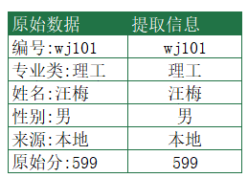
 |  | 原始数据 | 提取信息
 |  | 编号:wj101
 |  | 专业类:理工
 |  | 姓名:汪梅
 |  | 性别:男
 |  | 来源:本地
 |  | 原始分:599

